20200226
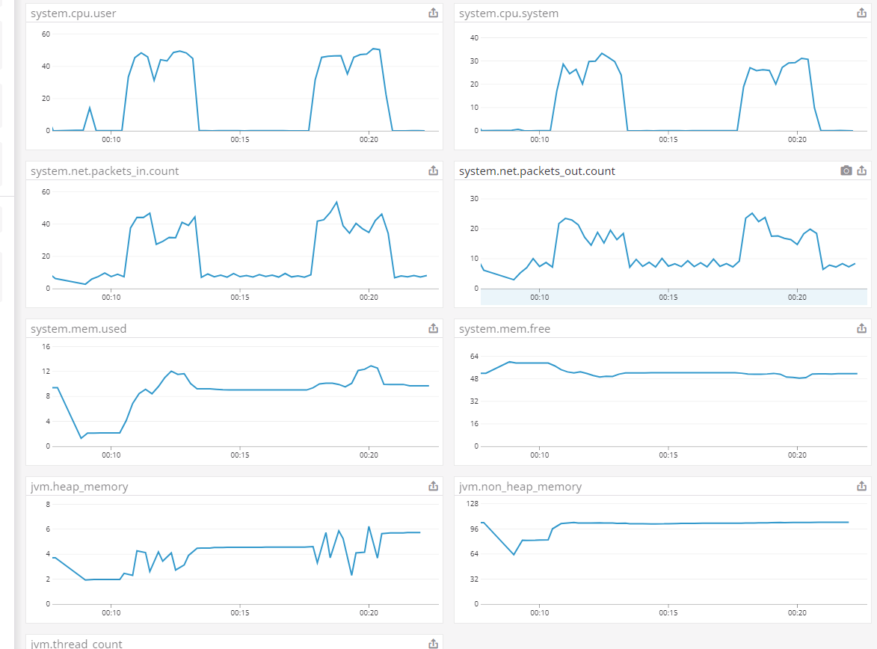
[目的]
提供する API が、想定するユーザ利用シーケンスにおいて、ピーク時であってもシステムが正常に応答することを確認する。

今後、想定を超えるユーザの利用ケースが発生しても、各種リソースのスケールアップ/アウトにより、システムの性能が改善されることを確認する

[前提条件1]
1 日あたり、訳 1,000,000 回のアクセスが発生する
※ 上記アクセスは 1 日のうち、特定の 8 H に集中するものとする。
※ 短期的なピークとして、一時的に 10 倍のリクエストが流入することがある。

[前提条件2]
提供する API では、データの保持等は行わない。
そのため、あらかじめダミーデータ等をあらかじめ用意しておく必要はない。

[目標値]
スループット: 350rps 以上とする
レイテンシ: 200ms 以下とする
※ 1,000,000 / 8h * 10 = 347.22 = 切り上げて 350rps

[システム構成]
ELB -> EC2 (図は省略)

[試験シナリオ]
5M 程度のファイルを送信する API をコールする
※ buffering する

パターン1
[試験結果]
* 対象サーバ
m5.4xlarge 1 台
※ Apache の設定は worker でチューニング済み
※ Tomcat の設定は以下チューニングを行う
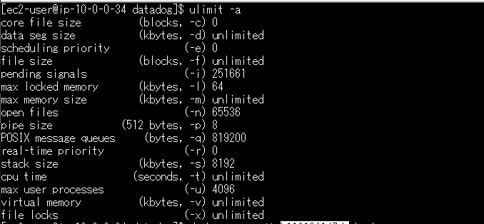
- maxThreads: 4096

 |  | ↑の max user processes を元に 4096 としている。
 |  | (参照) https://www.ginnokagi.com/2012/03/tomcat-3.html

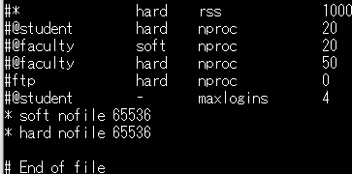
※ ファイルディスクリプタ制限を 65536 にする |  |  | linux |  | target group
※ docker run オプションに 「--ulimit="nofile=65536"」を付ける |  |  |  | tomcat
※ DataDog 有
※ AWS Configuration で 以下チューニングを行う
- MaxConnections: 500

 |  |  |  | httpd

* 攻撃サーバ
m5.4xlarge 1 台
※ 16 Slave
※ 200 並列、10 user づつ増加

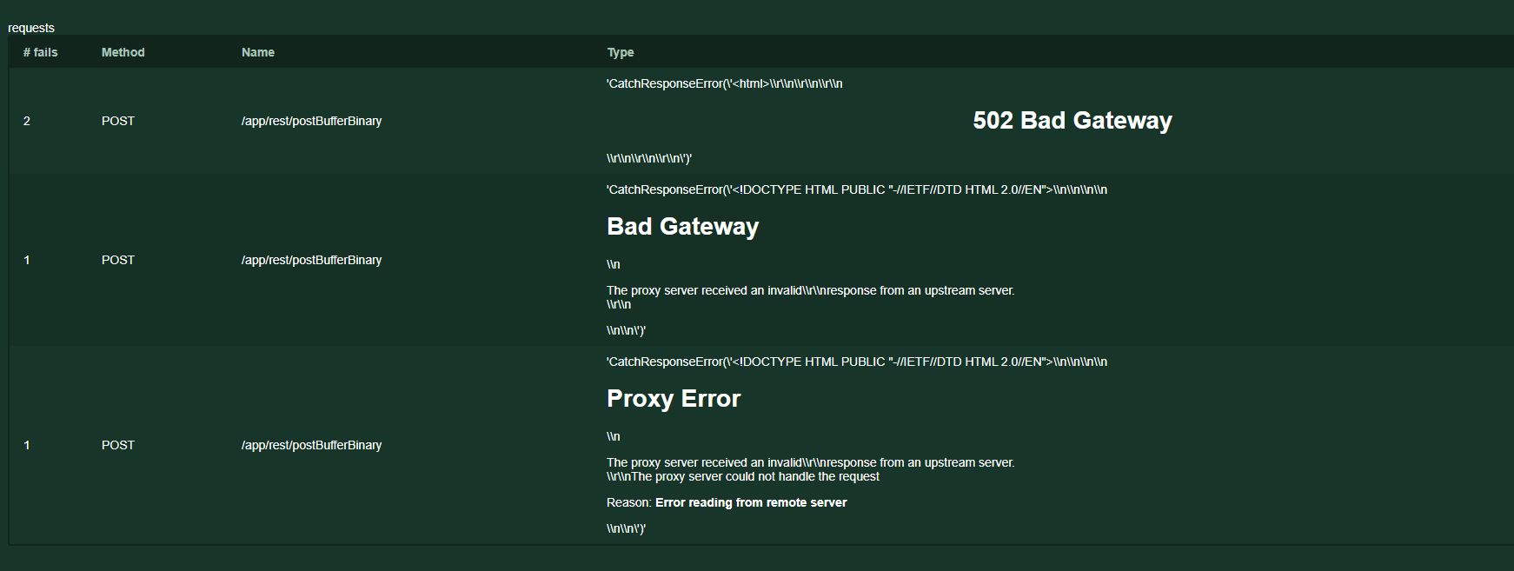

 | → RPS / レイテンシはそこまで変化しない

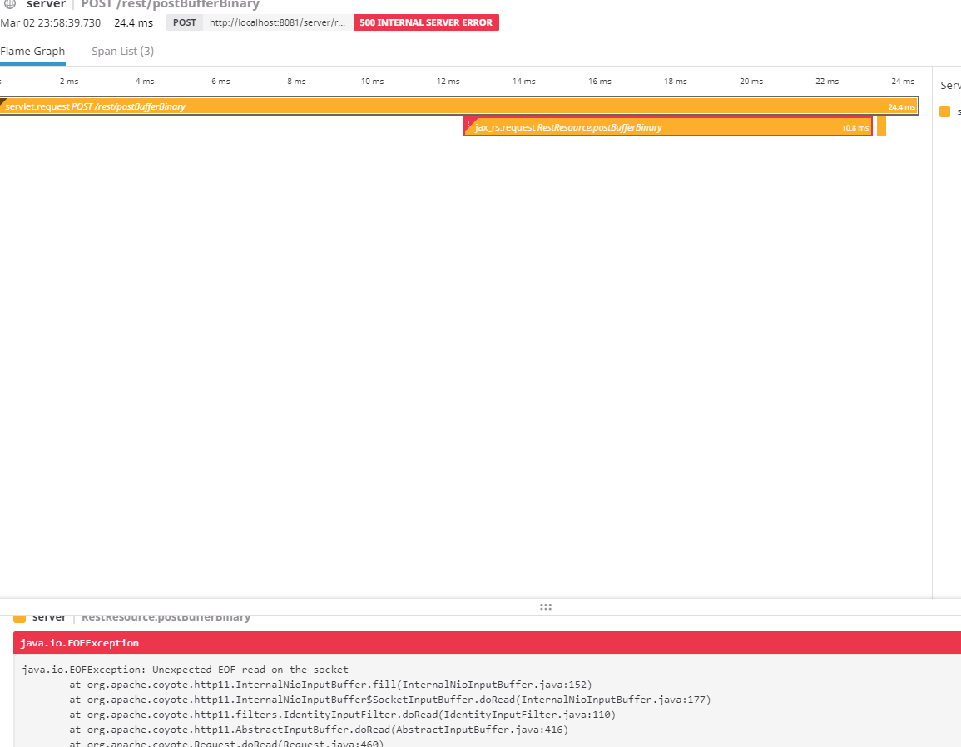

 | → PutObject が少し早くなった気がする + I/O Buffer がボトルネックになりつつある。

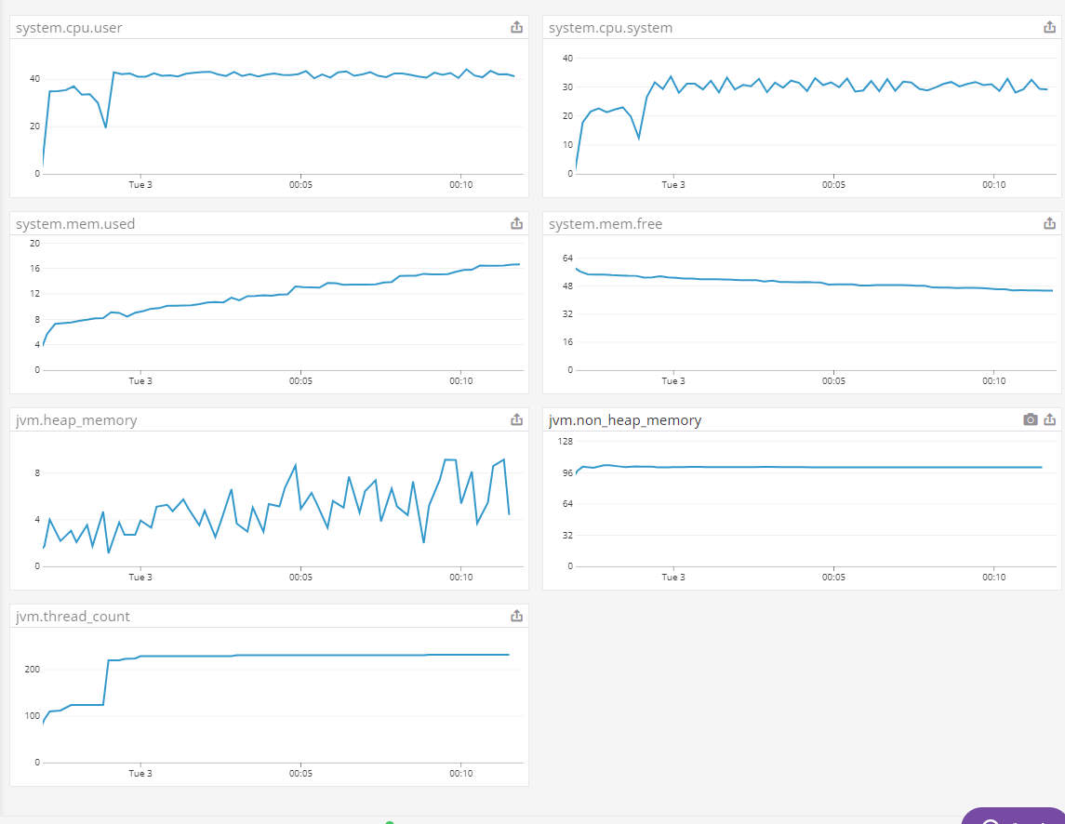

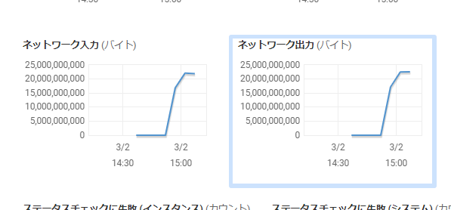

 |  |  |  |  |  | Unexpected EOF read on the socket が最初に少し発生したのが気になる

 | → CPU 利用率や I/O はそこまで変わらないが、メモリ利用率の動きが異なる。
 | ヒープメモリや Non ヒープメモリは変に増加していないように見えるものの、マシンメモリ利用率が下がらない

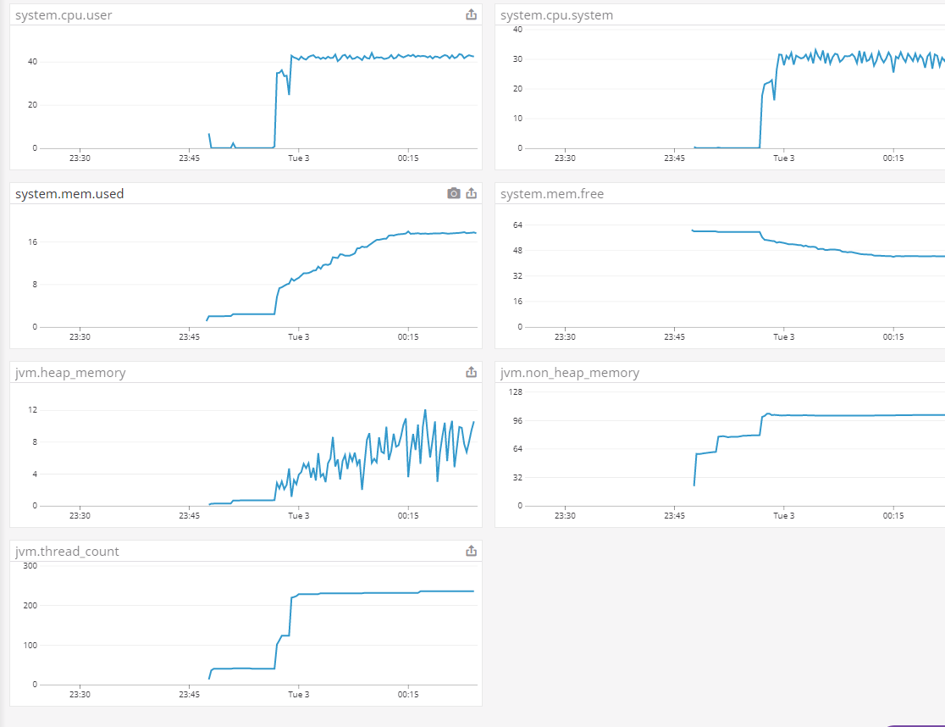

 | → 実装が悪い？ byteArrayInputStream を close する必要がある？

